模块分析
账号规则（邮箱） | 5-10位+@+域名地址
密码 | 4-16位字母、数字、下划线组合

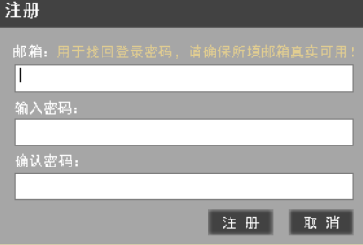
 |  | 长度 | 组合 | 是否为空 | 是否重复 | 是否区分大小写
分析 | 账号 | ‘5-10位数字 | 数字+@+域名地址 | 否 | 是 | 否
 | 密码 | ’4-16位 | 数字、字母、下划线组合 | 否 | 是 | 否
划分有效等价/无效等级
输入条件 | 有效等价类 |  | 无效等价类
账号 | 5-10数字+@+qq.com |  | 小于5位+@+qq.com
 |  |  | 大于10位+@+qq.com
 |  |  | 非数字5-10位+@+qq.com
 |  |  | 5-10数字+非@+qq.com
 |  |  | 5-10数字+@+非qq.com
密码 | 8-20位字母、数字、下划线组合 |  | 小于8位字母、数字、下划线组合
 |  |  | 大于20位数字、字母、下划线组合
 |  |  | 8-20位非数字、字母、下划线组合

密钥申请分析
 | 邮箱 | 与账号规则一样
 | 输入密码 | 密码规则
 | 确认密码 | 与输入密码一致

找回密码 | 条件
 | 手机号 | 11位数字（第一位为1、第二位3，4，5，6，7，8，9）、后九位必须为数字
 | 验证码 | 字母数字组成的四位
 | 短信验证码 | 6位数字
 | 设置新密码 | 4-16位字母、下划线、数字组合
 | 确认新密码 | 4-16位字母、下划线、数字组合
 |  | 长度 | 组成 | 是否为空 | 是否重复 | 是否区分大小写
分析 | 手机号 | 11位 | （第一位为1、第二位3，4，5，6，7，8，9）、后九位必须为数字 | 否 | 是 | 否
 | 验证码 | 4位 | 数字和字母组成 | 否 | 是 | 否
 | 短信验证码 | 6位 | 数字 | 否 | 是 | 否
 | 设置新密码 | 4-16位 | 字母、数字、下划线组成 | 否 | 是 | 否
 | 确认新密码 | 4-16位 | 字母、数字、下划线组成 | 否 | 是 | 否

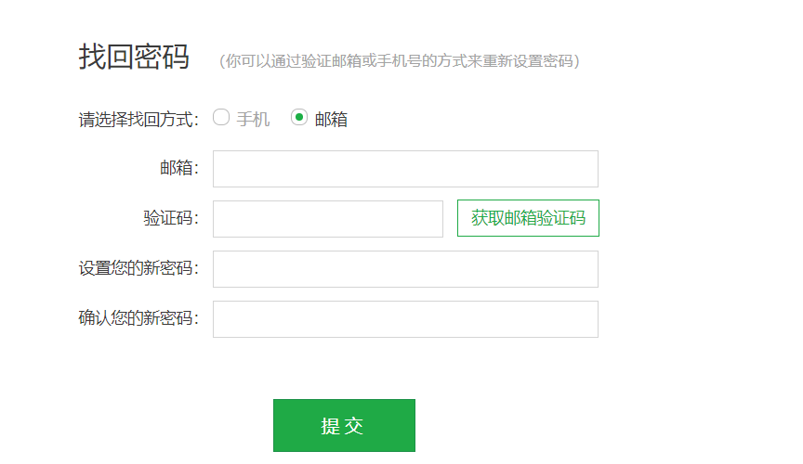
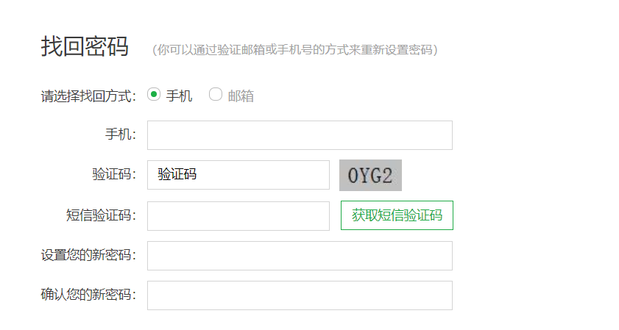
输入条件 | 有效等价类 | 无效等价类
手机号 | 11位1开头第二位3 | 小于11位数字
 | 11位1开头第二位4 | 大于11位数字
 | 11位1开头第二位5 | 11位第一位不是1
 | 11位1开头第二位6 | 11位第二位是2
 | 11位1开头第二位7 | null
 | 11位1开头第二位8 | 非数字11位（特殊符号、下划线、中文）
 | 11位1开头第二位9
验证码 | 字母数字组成四位数字 | 非数字、字母组成四位数字
 |  | 小于4位的字母数字组合
 |  | 大于4位的字母数字组合
 |  | null
 |  | 不符合的四位数字字母组合
短信验证码 | 6位数字且匹配 | 6位不匹配的数字
 | 时效5mins | 过期的短信6位匹配数字
 |  | 小于6位数字
 |  | 大于6位数字
 |  | null
 |  | 6位其它字符的数字
新密码 | 4-16位数字、字母、下划线组成 | 小于4位数字、字母、下划线组合
 |  | 大于16位数字、字母、下划线组合
 |  | 4-16位非数字、字母、下划线组合
 |  | null
确认密码 | 与新密码相同的组合 | 与新密码不同的组合
 |  | 小于4位数字、字母、下划线组合
 |  | 大于16位数字、字母、下划线组合
 |  | null

